Descrizione
Click qui per la Matrice Acquisti
PRESENTAZIONE
LABORATORIO FAB LAB MOBILE + ROBOTICA
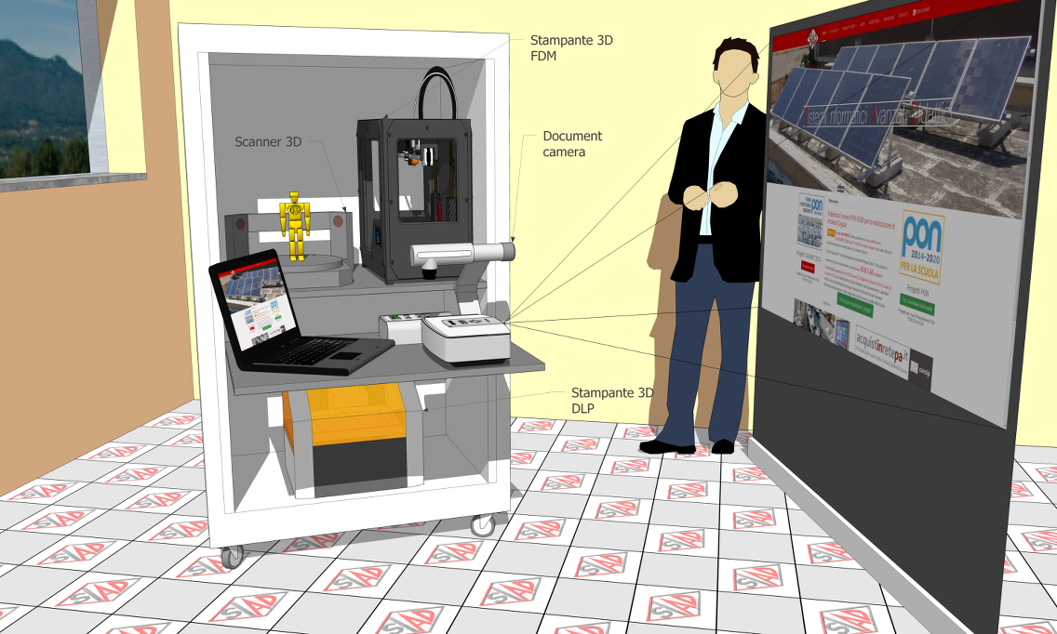

OBIETTIVI E FINALITÀ DELLA SOLUZIONE
Dotare la Scuola di un laboratorio di tipo FAB LAB completo per la realizzazione di oggetti 3D, partendo dalla scannerizzazione di oggetti reali, alla modellazione tramite software, fino alla realizzazione di prototipi reali tramite due tecnologie di stampa differenti. Inoltre sono presenti quattro kit per la robotica educativa, per insegnare la logica di programmazione di robot reali, e permettere di esercitarsi in gruppi.

LA SOLUZIONE È COMPOSTA DA:
Laboratorio Mobile: n.1 Armadio Mobile per Attrezzature, N.1 Stampante 3D FDM, N.1 Stampante 3D DLP, N.1 digitalizzatore 3D fisso, N° 4 kit di robotica educativa.

Apparecchiature Informatiche e Software: N.1 notebook. N.1 Document Camera. N.1 Videoproiettore Portatile con schermo portatile .

Click qui per la Matrice Acquisti

